2020_03_data
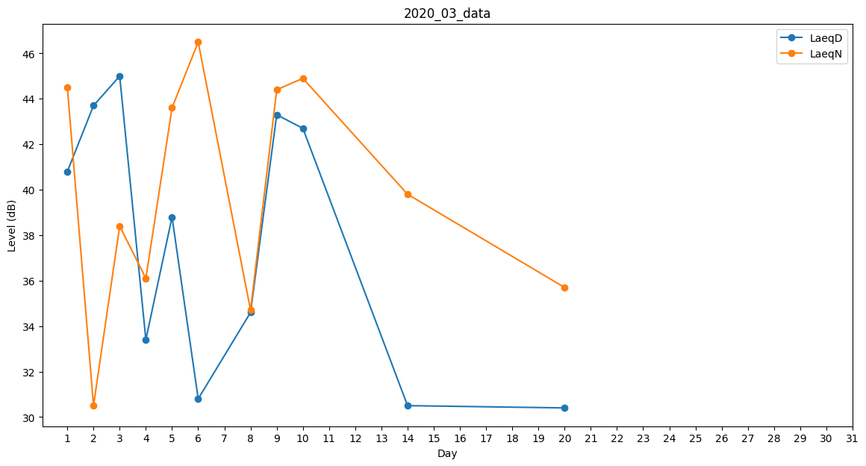
Day | LaeqD | LaeqN
1 | 40.8 | 44.5
2 | 43.7 | 30.5
3 | 45 | 38.4
4 | 33.4 | 36.1
5 | 38.8 | 43.6
6 | 30.8 | 46.5
7 | 0 | 28.1
8 | 34.6 | 34.7
9 | 43.3 | 44.4
10 | 42.7 | 44.9
11 | 0 | 36.1
12 | 0 | 27.4
13 | 0 | 0
14 | 30.5 | 39.8
15 | 0 | 0
16 | 0 | 30.4
17 | 36.2 | 0
18 | 0 | 0
19 | 35.7 | 0
20 | 30.4 | 35.7
21 | 0 | 0
22 | 0 | 0
23 | 0 | 0
24 | 0 | 0
25 | 0 | 0
26 | 0 | 0
27 | 0 | 0
28 | 0 | 0
29 | 36.8 | 0
30 | 0 | 0
31 | 0 | 0

